Hoja 1
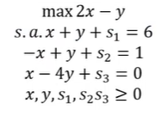
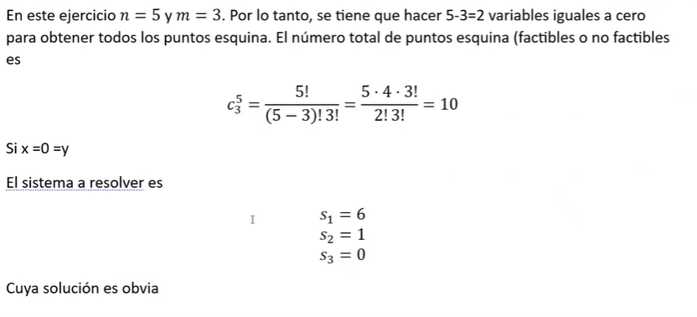
 |  |  |  | Punto esquina
no basicas | basicas | solucion basica |  | x | y | Factible | valor de z
x,y | s1,s2 | 6 | 4 | 0 | 0 | si | 0
x,s1 | y,s2 | 3 | -2 | 0 | 3 | no | 90
x,s2 | y,s1 | 2 | 2 | 0 | 2 | si | 60
y,s1 | x,s2 | 3 | 1 | 3 | 0 | si | 60
y,s2 | x,s1 | 4 | -2 | 4 | 0 | no | 80
s1,s2 | x,y | 2 | 1 | 2 | 1 | si | 70

 |  |  |  |  |  | v(p) | 70
 |  |  |  |  |  | punto optimo | (2,1)

